Feuil1
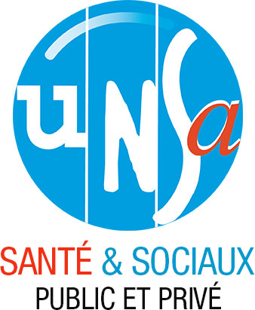

UNSA | UNION DEPARTEMENTALE UNSA SANTE MEUSE

ADRESSE | 1 Boulevard d'Argonne 55000 BAR LE DUC

COMPTES ANNUELS- EXERCICE 2023

